Viega sifoonid ja äravoolud
AS HALS TRADING |  |  | AS HALS TRADING - T |  | PÕHIHINNAD
Kivikülvi 8 / Tuuliku tee 7 |  |  | Sepa 19 |  | 01.04.2026
12915 Tallinn |  |  | 50113 Tartu |  | ilma käibemaksuta
Tel. 71 51 400 |  |  | Tel. 301 630
e-mail: hals@hals.ee |  |  | halstartu@hals.ee |  |  | Allahindlus:
www.hals.ee |  |  |  |  |  | 0%

 | VIEGA sifoonid ja kanalisatsiooni äravoolud

Äravoolupõlv
 |  | Kood |  | Mõõt | Põhihind | Netohind
 |  | V1-106966 |  | 1 1/2" x 40 x 270 mm | 4.40 | 4.40
 |  | 791-880

Vannisifoon trossiga " Simplex"
 |  | Kood |  | Mõõt | Põhihind | Netohind
 |  | V1-285357 |  | 1 1/2" x 40 / 50 | 45.67 | 45.67
 |  | 6168.45 |  | 540 mm trossiga

Vannisifoon korgiga
 |  | Kood |  | Mõõt | Põhihind | Netohind
 |  | V1-311537 |  | 1 1/2" x 40 / 50 | 14.34 | 14.34
 |  | 6387.35

Dussialuse sifoon
 |  | Kood |  | Mõõt | Põhihind | Netohind
 |  | V1-312121 |  | 1 1/2" x 40 / 50 | 12.43 | 12.43
 |  | 6821.45 |  | Vannisifoon sõelaga

 |  | V1-312138 |  | 1 1/2" x 40 / 50 | 12.43 | 12.43
 |  | 6822.45 |  | Vannisifoon korgiga

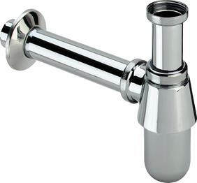
Fajanss valamu äravoolu sifoon põhjaklapiga segistile - metall
 |  | Kood |  | Mõõt | Põhihind | Netohind
 |  | V2-100674 |  | 1 1/4" x 32 | 28.80 | 28.80
 |  | 5753 |  | kroomitud

Universaalne valamu äravool korgiga / metall
 |  | Kood |  | Mõõt | Põhihind | Netohind
 |  | V2-101299 |  | 1 1/4" x 60 | 6.18 | 6.18
 |  | 5121.3

Kroomitud kaksikmuhv / messing
 |  | Kood |  | Mõõt | Põhihind | Netohind
 |  | V2-102371 |  | 32 mm | 9.90 | 9.90
 |  | 5695 |  | kroomitud

Fajanss valamu äravoolu sifoon ilma põhjaklapita segistile - valge plastik
 |  | Kood |  | Mõõt | Põhihind | Netohind
 |  | V2-102531 |  | 1 1/4" x 32 | 8.38 | 8.38
 |  | 5726.0 |  | valge plast

Fajanss valamu äravoolu sifoon ilma põhjaklapita segistile - kroomitud metall
 |  | Kood |  | Mõõt | Põhihind | Netohind
 |  | V2-102555 |  | 1 1/4" x 32 | 33.37 | 33.37
 |  | 5754.0 |  | kroomitud

Sifoonide äravool - valge / plastik
 |  | Kood |  | Mõõt | Põhihind | Netohind
 |  | V2-102579 |  | 32 x 220 x 680 | 5.79 | 5.79
 |  | 5791-111 |  | valge plast

Sifoonide äravool - kroomitud / metall
 |  | Kood |  | Mõõt | Põhihind | Netohind
 |  | V2-102654 |  | 32 x 220 x 680 | 33.33 | 33.33
 |  | 5792-111 |  | kroomitud

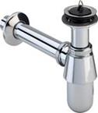
Fajanss valamu äravoolu sifoon ilma põhjaklapita segistile - kroomitud metall
 |  | Kood |  | Mõõt | Põhihind | Netohind
 |  | V2-102845 |  | 1 1/4" x 32 | 36.32 | 36.32
 |  | 5754 |  | kroomitud

Sigooni vahetoru pesumasina liidesega kroomitud
 |  | Kood |  | Mõõt | Põhihind | Netohind
 |  | V2-103033 |  | 1 1/4" x 32 x 200 mm | 26.09 | 26.09
 |  | 5692.1 |  | kroomitud

Fajanss valamu äravoolu sifoon põhjaklapiga segistile - plastik
 |  | Kood |  | Mõõt | Põhihind | Netohind
 |  | V2-103149 |  | 1 1/2" x 40 | 6.20 | 6.20
 |  | 5725.2 |  | valge plast

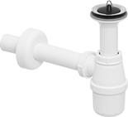
Fajanss valamu äravoolu sifoon põhjaklapiga segistile - plastik
 |  | Kood |  | Mõõt | Põhihind | Netohind
 |  | V2-103927 |  | 1 1/4" x 32 | 9.46 | 9.46
 |  | 5726 |  | valge plast

Rosett - kroomitud / metall
 |  | Kood |  | Mõõt | Põhihind | Netohind
 |  | V2-104245 |  | 32 x 66 x 15 | 4.31 | 4.31
 |  | 5753-545

Valamu äravoolupesa
 |  | Kood |  | Mõõt | Põhihind | Netohind
 |  | V2-104337 |  | 1 1/4" x 60 | 9.02 | 9.02
 |  | 5125

Fajanss valamu äravoolu sifoon põhjaklapiga segistile - metall
 |  | Kood |  | Mõõt | Põhihind | Netohind
 |  | V2-106164 |  | 1 1/4" x 32 | 25.37 | 25.37
 |  | 5753.0 |  | kroomitud

Äravoolu kork
 |  | Kood |  | Mõõt | Põhihind | Netohind
 |  | V2-108038 |  | 40,5 mm | 3.23 | 3.23
 |  | 9933

Rosett - kroomitud / metall
 |  | Kood |  | Mõõt | Põhihind | Netohind
 |  | V2-110628 |  | 32 x 80 x 24 | 12.28 | 12.28
 |  | 5787-545

Sifoonide äravool - kroomitud / metall
 |  | Kood |  | Mõõt | Põhihind | Netohind
 |  | V2-111113 |  | 32 x 300 | 24.09 | 24.09
 |  | 5753-542 |  | kroomitud

Fajanss valamu äravoolu sifoon põhjaklapiga segistile - plastik
 |  | Kood |  | Mõõt | Põhihind | Netohind
 |  | V2-120764 |  | 1 1/4" x 32 | 6.05 | 6.05
 |  | 5725.0 |  | valge plast

Liide äravoolupesale
 |  | Kood |  | Mõõt | Põhihind | Netohind
 |  | V2-123048 |  | 1 1/4" x 32 | 2.94 | 2.94
 |  | 1325K |  | plast

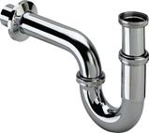
Fajanss valamu äravoolu sifoon põhjaklapiga segistile - metall
 |  | Kood |  | Mõõt | Põhihind | Netohind
 |  | V2-305611 |  | 1 1/4" x 32 | 25.30 | 25.30
 |  | 5611 |  | kroomitud

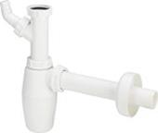
Fajanss valamu äravoolu sifoon põhjaklapiga segistile pesumasina otsaga - plastik
 |  | Kood |  | Mõõt | Põhihind | Netohind
 |  | V2-326319 |  | 1 1/4" x 32 | 9.46 | 9.46
 |  | 5727 |  | valge plast

Fajanss valamu äravoolu sifoon põhjaklapiga segistile pesumasina otsaga - plastik
 |  | Kood |  | Mõõt | Põhihind | Netohind
 |  | V2-366773 |  | 1 1/4" x 32 | 7.62 | 7.62
 |  | 5727.3 |  | valge plast

Fajanss valamu äravoolu sifoon põhjaklapiga segistile, ruumisäästev - plastik
 |  | Kood |  | Mõõt | Põhihind | Netohind
 |  | V2-606237 |  | 1 1/4" x 40 | 27.37 | 27.37
 |  | 5729 |  | valge plast

Äravoolupõlv
 |  | Kood |  | Mõõt | Põhihind | Netohind
 |  | V2-618865 |  | 1 1/4" x 32 x 300 mm | 15.03 | 15.03
 |  | 5621.25

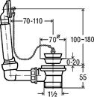
Äravoolu kopmplekt ülevooluga
 |  | Kood |  | Mõõt | Põhihind | Netohind
 |  | V3-100834 |  | 1 1/2" x 70 | 11.00 | 11.00
 |  | 7462.71

R/v valamu sifoon / plastik
 |  | Kood |  | Mõõt | Põhihind | Netohind
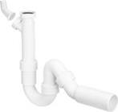
 |  | V3-101206 |  | 1 1/2" x 50 + lisa liides | 9.66 | 9.66
 |  | 7985.30 |  | valge plast

 |  | V3 - 101800 |  | 1 1/2" x 40 + lisa liides | 9.66 | 9.66
 |  | 7985.30 |  | valge plast

Valamu äravoolupesa
 |  | Kood |  | Mõõt | Põhihind | Netohind
 |  | V3-102678 |  | V3 - 102678 | 5.70 | 5.70
 |  | 7432

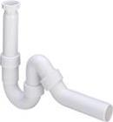
R/v valamu sifoon / plastik
 |  | Kood |  | Mõõt | Põhihind | Netohind

 |  | V3-102821 |  | 1 1/2" x 50 | 8.54 | 8.54
 |  | 7985.20 |  | valge plast

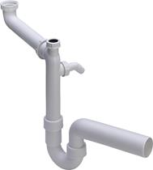

 |  | V3-104054 |  | 1 1/2" x 50 + lisa liides | 29.24 | 29.24
 |  | 7850 |  | valge plast

 |  | V3-104634 |  | 1 1/2" x 40 | 8.54 | 8.54
 |  | 7985.20 |  | valge plast

Äravoolu kopmplekt 2-avaga valamule / plastik
 |  | Kood |  | Mõõt | Põhihind | Netohind
 |  | V3-104917 |  | 1 1/2" x 1 1/2" x 80-310 | 13.35 | 13.35
 |  | 794

Äravoolu toru, mutriga
 |  | Kood |  | Mõõt | Põhihind | Netohind
 |  | V3-106591 |  | 1 1/2" x 40 x 200 mm | 8.69 | 8.69
 |  | 6892

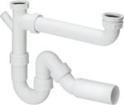
R/v valamu sifoon 2-avaga valamule / plastik
 |  | Kood |  | Mõõt | Põhihind | Netohind
 |  | V3-107147 |  | 1 1/2" x 50 / 90 -310 | 18.68 | 18.68
 |  | 79485.20 |  | valge plast

Rosett
 |  | Kood |  | Mõõt | Põhihind | Netohind
 |  | V3-282554 |  | 50 x 90 x 25 | 1.28 | 1.28
 |  | 5725.5-45V |  | valge plast

Painduvad äravoolutorud / Model 3892
 |  | Kood |  | Mõõt | Põhihind | Netohind
 |  | V3-460761 |  | 50 x 50/40 x 250 | 21.56 | 21.56
 |  | V3-460778 |  | 50 x 50/40 x 500 | 27.74 | 27.74
 |  | V3-460785 |  | 50 x 50/40 x 750 | 33.95 | 33.95
 |  | V3-674465 |  | 50 x 50/40 x 1000 | 39.42 | 39.42

WC äravoolud / plastik, valge
 |  | Kood |  | Mõõt | Põhihind | Netohind

 |  | V4-100551 |  | 110 x 90° | 6.42 | 6.42
 |  | 3811

 |  | V4-101312 |  | 110 x 250 mm | 7.52 | 7.52
 |  | 3815

WC rosett / plastik, valge
 |  | Kood |  | Mõõt | Põhihind | Netohind

 |  | V4-101343 |  | 110 valge / avatav | 5.50 | 5.50
 |  | 3821

 |  |  |  |  | 2.68 | 2.68
 |  | V4-101671 |  | 110 valge / mitteavatav
 |  | 3819

WC äravoolud / plastik, valge
 |  | Kood |  | Mõõt | Põhihind | Netohind

 |  | V4-101718 |  | 110 x 45° | 7.52 | 7.52
 |  | 3812

 |  | V4-101831 |  | 110 x 400 mm | 11.13 | 11.13
 |  | 3815

 |  | V4-101855 |  | 110 x 22,5 ° | 7.52 | 7.52
 |  | 3813

 |  | V4-103231 |  | 110 x 115 mm | 13.82 | 13.82
 |  | 3815.1

 |  | V4-103668 |  | 110 x 150 mm | 7.3 | 7.30
 |  | 3815

 |  | V4-109462 |  | 110 x 90° + 50 mm | 41.38 | 41.38
 |  | 3811.1

Tihend äravooludele
 |  | Kood |  | Mõõt | Põhihind | Netohind
 |  | V4-112103 |  | tihend | 3.56 | 3.56
 |  | 3811-268

WC äravoolud / plastik, valge
 |  | Kood |  | Mõõt | Põhihind | Netohind

 |  | V4-119645 |  | 110 x 210 + 50 mm | 43.49 | 43.49
 |  | 3815.2

 |  | V4-191801 |  | 110 x 90° + 2 x 50 mm | 44.2 | 44.20
 |  | 3811.3

 |  | V4-484361 |  | 100 / 60 mm | 74.05 | 74.05
 |  | 8090.3

 |  | V4-614775 |  | 110 x 215 mm | 25.52 | 25.52
 |  | 3815.1

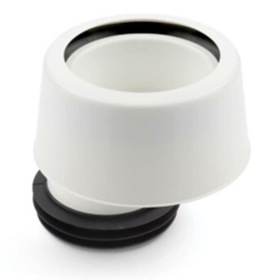
WC mansett kattega
 |  | Kood |  | Mõõt | Põhihind | Netohind

 |  | V0-11139 |  | 7 mm ektsentrik | 16.40 | 16.40
 |  | V0-11140 |  | 30 mm ektsentrik | 16.40 | 16.40

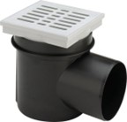
Keldritrapp
 |  | Kood |  | Mõõt | Põhihind | Netohind

 |  | V9-290832 |  | 110 mm | 26.03 | 26.03

